图漾样本集






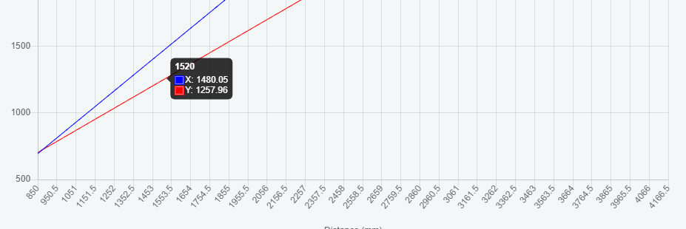
FOV | 满足

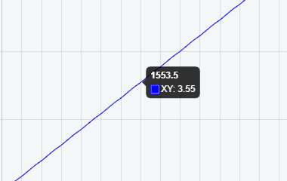
z精度
T1 | X | Y | Z
1 | 0.176116 | 0.156 | 0.184945 | 0.008239
2 | 0.171713 | 0.157723 | 0.17614 | 0.001087
3 | 0.176832 | 0.158648 | 0.182241 | 0.001381
4 | 0.173883 | 0.157106 | 0.180346 | 0.00131
5 | 0.175984 | 0.155267 | 0.177004 | 0.000522
6 | 0.176961 | 0.156644 | 0.179912 | 0.002259
7 | 0.174816 | 0.157101 | 0.187736 | 0.015434
8 | 边缘成像不明显, 手动测量, 无法评估 |  | 0.175674 | 0.000628
9 |  |  | 0.184859 | 0.012827
 |  |  | 0.18098411111
 |  |  | 177.41
 |  |  | 3.57
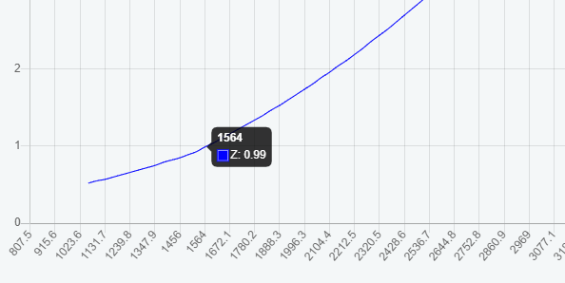

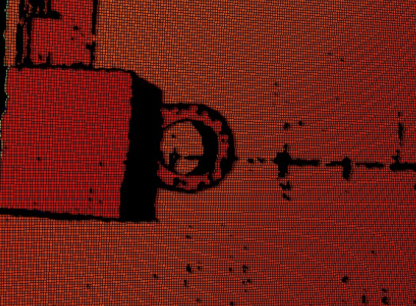
问题点 | 1. 双目相机成像问题, 无法控制左右相机的切换

 | 2. 图漾的代码库比较难调用
 | 3. 不确定是否有标定软件
 | 4. 成像质量不加


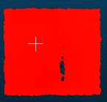
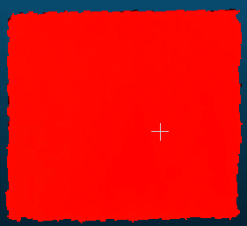
问题点

如本样本集
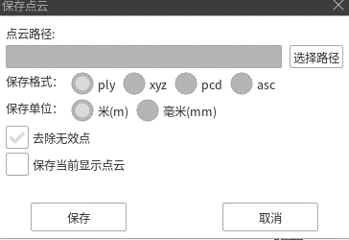
z精度 |  |  |  |  | T170
T1 | X | Y | Z |  | T1 | X(height) | Y(width) | Z
1 | 待计算 |  | 182.338989 | 3.665346 | 1 | 98.0363 | 99.636 | 99.091888
2 |  |  | 188.827225 | 11.441825 | 2 | 98.5717 | 99.102 | 98.681473
3 |  |  | … |  | 3 | 97.7797 | 99.0177 | 98.93895
 |  |  |  |  |  | 98.129233333 | 99.2519 | 98.904103667
 |  |  |  | 标准方法偏大, 计算结果偏大, 联系IT客服
 |  |  |  |  | T160



 |  |  |  |  | T1 | X(height) | Y(width) | Z
 |  |  |  |  | 1 | 98.2852 | 99.9421 | 99.038895
 |  |  |  |  | 2 | 98.0464 | 98.7876 | 99.35701
 |  |  |  |  | 3 | 98.2438 | 98.0444 | 98.638336
 |  |  |  |  |  | 98.1918 | 98.9247 | 99.011413667

 |  |  |  |  | T150
 |  |  |  |  | T1 | X(height) | Y(width) | Z
 |  |  |  |  | 1 | 98.4462 | 99.1799 | 98.861382
 |  |  |  |  | 2 | 98.2447 | 98.5212 | 99.691109
 |  |  |  |  | 3 | 97.8757 | 98.8427 | 98.715561
 |  |  |  |  |  | 98.188866667 | 98.847933333 | 99.089350667

问题点 | 点云的噪点较多, 哪怕保存的时候去掉无效的点, 算出的方差还是比较大

